1GD-FR-0020
 |  |  |  |  |  |  | PROCESO DE GESTIÓN DOCUMENTAL |  |  |  |  |  |  |  |  | POLICÍA NACIONAL
Código:1GD-FR-0020
Fecha: 04/07/2018 |  |  |  |  |  |  | DIAGNÓSTICO INTEGRAL PARA LOS ARCHIVOS DE LA POLICÍA NACIONAL
Versión: 0

CIUDAD: Bogotá, 29/03/2021 |  |  |  |  |  |  |  |  |  | FECHA ELABORACIÓN DEL DIAGNÓSTICO |  |  |  |  |  |  | 29 |  | 3 |  |  | 2021
RESPONSABLE DEL DILIGENCIAMIENTO: TEA-21 LUZ ELIYER RINCON GRACIA
A. IDENTIFICACIÓN
CÓDIGO Y NOMBRE DE LA UNIDAD: DIRECCIÓN DE BIENESTAR SOCIAL |  |  |  |  |  |  |  |  |  |  |  |  |  |  |  |  |  |  |  |  |  |  |  | 0
FECHA DE CREACIÓN DE LA UNIDAD: Enero 15 de 2010 |  |  |  |  |  |  |  |  |  | ACTO ADMINISTRATIVO DE CREACIÓN DE LA UNIDAD: Resolucion 103 - Enero 15 de 2010
DIRECCIÓN DE LA UNIDAD: Diagonal 49 # 48-71 sur barrio venecia |  |  |  |  |  |  |  |  |  | ACTO ADMINISTRATIVO VIGENTE DE LA UNIDAD: Resolucion 02949- julio 6 de 2015
CORREO ELECTRÓNICO DE LA UNIDAD: Dibie.guged@policia.gov.co |  |  |  |  |  |  |  |  |  | TELÉFONO: 310-2169205 |  |  |  |  |  |  |  | IP: 34226
A.1 DIRECTOR, COMANDANTE O JEFE DE LA UNIDAD:
NOMBRE: |  |  | SILVERIO ERNESTO SUAREZ HERNANDEZ
GRADO: |  |  | BRIGADIER GENERAL
CARGO: |  |  | DIRECTOR DE LA DIRECCION DE BIENESTAR SOCIAL POLICIA NACIONAL
TIEMPO EN EL CARGO: |  |  |  | VEINTIDOS MESES

Jefe Grupo de Gestión Documental
NOMBRES Y APELLIDOS: LISETH YURANY RICO FLOREZ |  |  |  |  |  |  |  |  |  | CAPACITACIÓN O CURSOS EN GESTIÓN DOCUMENTAL Y ARCHIVÍSTICA
GRADO: Subintendente |  |  |  |  |  |  |  |  |  | 1 |  |  |  |  |  |  |  |  |  |  |  |  |  | t | ecno
CARGO: JEFE GRUPO DE GESTION DOCUMENTAL |  |  |  |  |  |  |  |  |  | 2
TIEMPO EN EL PROCESO DE GESTIÓN DOCUMENTAL (Años, Meses, Días) 6 Meses |  |  |  |  |  |  |  |  |  | 3
TIEMPO EN LA INSTITUCIÓN (Años, Meses, Días) 10 Años 2 meses 11 dias |  |  |  |  |  |  |  |  |  | 4
CORREO INSTITUCIONAL: liseth.rico1572@correo.policia.gov.co |  |  |  |  |  |  |  |  |  | 5
No. CELULAR : 3115824612 |  |  |  |  |  |  |  |  |  | 6
No IP DE LA OFICINA Y/O GRUPO - 34226 |  |  |  |  |  |  |  |  |  | 7
CONDICIÓN MÉDICO LABORAL: APTO |  |  |  |  |  |  |  |  |  | 8
Funciones del Jefe Grupo de Gestión Documental
1 | Supervisar el tramite en las Ventanillas unicas de la documentacion oficial a través de mecanismos para que se garantice el manejo expedito y controlado de la correspondencia .
2 | Verificar el cumplimiento a los lineamientos del proceso de gestión documental, respecto al control de registros para que se ejecuten las directrices y regulaciones de los entes competentes.
3 | Supervisar la ejecución del procedimiento archivo central con el fin de garantizar la disponibilidad e integridad de los activos de información para la consulta.
4 | Proyectar las modificaciones o actualizaciones de las Tablas de Retencion Documental cuando se requiera, para el trámite respectivo ante el comité de archivo de la unidad.
5
6
7
Responsable Archivo Central
NOMBRES Y APELLIDOS: SERGIO DAMIAN ESPEJO RODRIGIUEZ |  |  |  |  |  |  |  |  |  | CAPACITACIÓN O CURSOS EN GESTIÓN DOCUMENTAL Y ARCHIVÍSTICA
GRADO: PATRULLERO |  |  |  |  |  |  |  |  |  | 1 | COMPLEMENTARIA VIRTUAL EN ADMINISTRACION DOCUMENTAL EN EL ENTORNO LABORAL
CARGO: RESPONSABLE DE ARCHIVO |  |  |  |  |  |  |  |  |  | 2 | COMPLEMENTARIA VIRTUAL EN ORGANIZACION DOCUMENTAL EN EL ENTORNO LABORAL
TIEMPO EN EL PROCESO DE GESTIÓN DOCUMENTAL (Años, Meses, Días) 2 Años 10 Meses 5 dias |  |  |  |  |  |  |  |  |  | 3 | CURSO ESPECIAL EN ADMINISTRATIVO PARA JEFES DE AREA TRABAJO SEGURO EN ALTURAS
TIEMPO EN LA INSTITUCIÓN (Años, Meses, Días) 16 -16-05 |  |  |  |  |  |  |  |  |  | 4 | CURSO ESPECIAL EN INTRODUCCION A LOS SISTEMAS DE GESTION DE LA SEGURIDAD DE LA INFORMACION SEGUN LA NORMA ISO IEC 27001
CORREO INSTITUCIONAL: sergio.espejo@correo.policia.gov.co |  |  |  |  |  |  |  |  |  | 5
No. CELULAR: 3123365511 |  |  |  |  |  |  |  |  |  | 6
No IP DE LA OFICINA Y/O GRUPO |  |  |  |  |  |  |  |  |  | 7
CONDICIÓN MÉDICO LABORAL:APTO |  |  |  |  |  |  |  |  |  | 8
Funciones del Responsable Archivo Central
1 | Revisar los parametros establecidos en Gestion Documental con el fin de garantizar los niveles de seguridad y confidencialiad de la informacion
2 | Llevar el control de la entrada y salida de documentos que se encuentran bajo su responsabilidad siguiendo los procedimientos establecidos con el fin de prevenir la perdida de informacion.
3 | Revizar los conceptos tecnicos sobre gestion documental emitidos por el grupo con el fin de que cumplan con las directrices de la institucion y estatal.
4
5
6
7
TALENTO HUMANO
GRADO | APELLIDOS Y NOMBRES |  |  |  |  | CÉDULA | CARGO ACTUAL | No. De Celular | TIEMPO DE SERVICIO EN LA UNIDAD |  |  | TIEMPO EN EL PROCESO DE GESTIÓN DOCUMENTAL |  |  | NIVEL ACADÉMICO |  |  |  |  | CONDICIÓN MÉDICO LABORAL
 |  |  |  |  |  |  |  |  | Años | Meses | Días | Años | Meses | Días
SI. | LISETH YURANY RICO FLOREZ |  |  |  |  | 1,069,732,578 | Jefe Gestion Documental |  |  |  |  |  |  |  | TÉCNICO |  |  |  |  | APTA
PT. | ESPEJO RODRIGUEZ SERGIO |  |  |  |  | 80,932,984 | Responsable de Gestion Documental | 3123365511 | 4 | 3 | 15 | 2 | 10 | 5 | TECNICO INDUSTRIAL |  |  |  |  | APTO
PT | MURILLO OVIEDO YUSET MARIA |  |  |  |  | 64701580 | Radicador | 3204695358 | 12 | 7 | 21 | 7 | 0 | 6 | TÉCNICO |  |  |  |  | APTO
TEA-21 | LUZ ELIYER RINCON GRACIA |  |  |  |  | 52954174 | Auxiliar de Archivo | 3123951382 | 3 | 5 | 14 | 2 | 3 | 8 | BACHILLER |  |  |  |  | APTA
APA11 | CARLOS ERNESTO GOMEZ SANCHEZ |  |  |  |  | 79659864 | Auxiliar de Archivo | 3102313787 | 10 | 7 | 9 | 10 | 7 | 9 | TECNÓLOGO |  |  |  |  | APTO
ASS23 | MARICEL MUÑOZ HUESO |  |  |  |  | 24712465 | Auxiliar de Archivo | 3228965065 | 20 | 3 | 27 | 5 | 6 | 12 | BACHILLER |  |  |  |  | APTA
A.3 NIVEL Y TIPO DE ARCHIVO
NIVEL DE LA UNIDAD |  |  |  |  |  | Asesor |  | Control |  | Operativo |  |  |  | Administrativo |  |  |  |  | Docente
 |  |  |  |  |  |  |  |  |  |  |  |  |  | X
JURISDICCIÓN |  |  |  |  |  | Dirección |  |  | Oficina Asesora |  |  | Región |  | Metropolitana |  | Departamento |  |  | Escuela de Policía |  |  |  | Centro de Instrucción
 |  |  |  |  |  | x
MISIÓN DE LA UNIDAD |  |  |  |  |  | La Dirección de Bienestar Social de la Policía Nacional tiene como misión promover el desarrollo y la integración de la familia, a través de estrategias y programas organizacionales, que fortalezcan la construcción del tejido social humano, favoreciendo la prestación de un efectivo servicio de policía.
SISTEMA DE ARCHIVO |  |  |  |  |  | Centralizado |  |  |  |  |  |  | Descentralizado
 |  |  |  |  |  | X
CLASES DE ARCHIVOS |  |  |  |  |  | Archivo de Gestión |  | Archivo de Central |  | Archivo Intermedio |  |  | Archivo Histórico |  |  | Número de Depósitos
 |  |  |  |  |  | x |  | X |  |  |  |  |  |  |  | 2
NUMERO DE DEPENDENCIAS |  |  |  |  |  | Operativas |  |  |  |  |  |  |  | Administrativas
 |  |  |  |  |  |  |  |  |  |  |  |  |  | 23 (Dibie Nivel Central) Unidades Descentralizadas; 22 (Colegios) , 3 (Centros Sociales), 24 (Centros Vacacionales Y Recreativos), 4 ( Hogares Madre Maria de San Luis)
SERVICIOS QUE PRESTA |  |  |  |  |  | EL GRUPO DE GESTIÓN DOCUMENTAL - ARCHIVO CENTRAL PRESTA LOS SIGUIENTES SERVICIOS
 |  |  |  |  |  | 1 | Asesorías y Acompañamientos |  |  |  |  | Periodicidad |  | Semanal | Cantidad |  | 2 | Origen |  | Interno Y Externo
 |  |  |  |  |  | 2 | Respuesta Derechos de Petición |  |  |  |  |  |  | Mensual |  |  | 5 |  |  | Interno Y Externo
...
B1. DATOS GENERALES Y UBICACIÓN DEL DEPÓSITO DE ARCHIVO
Accesorio |  |  |  |  |  |  |  | Cantidad | Accesorio |  |  |  |  | Cantidad | Accesorio |  |  |  |  |  |  | Cantidad
Cuenta con extintores CO2 (cuantos): |  |  |  |  |  |  |  | 3 | Termohigrómetros |  |  |  |  | 2 | Puestos de Trabajo |  |  |  |  |  |  | 7
Cuenta con extintores Multipropósito(cuantos): |  |  |  |  |  |  |  | 6 | Equipos de Computo |  |  |  |  | 7 | Teléfonos |  |  |  |  |  |  | 0
Cuenta con extractores de aire (cuantos): |  |  |  |  |  |  |  | 0 | Escáneres |  |  |  |  | 2 | Unidades de Conservación (Cajas) |  |  |  |  |  |  | 4816
Cuenta con sensores de movimiento: |  |  |  |  |  |  |  | 0 | Impresoras |  |  |  |  | 2 | Unidades de Conservación (Carpetas) |  |  |  |  |  |  | 18480
Deshumidificadores |  |  |  |  |  |  |  | 0 | Fotocopiadoras |  |  |  |  | 1 | Equipos de Microfilmación |  |  |  |  |  |  | No se cuenta
Otros, cuales?
EVIDENCIA FOTOGRÁFICA
SE DEBERÁ ANEXAR FOTOGRAFÍAS QUE DEN CUANTA DE LAS CONDICIONES TÉCNICAS MÍNIMAS QUE PRESENTA LA ESTRUCTURA DEL ARCHIVO, EQUIPAMIENTO Y MOBILIARIO, ESTANTERÍA, SEÑALÉTICA Y SEGURIDAD, LAS ÁREAS COLINDANTES Y EL ESTADO DE LA INFORMACIÓN ADMINISTRADA POR LA UNIDAD

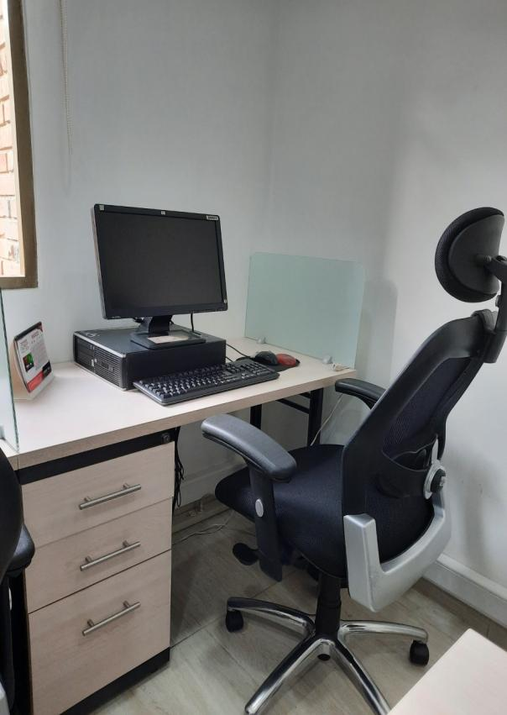
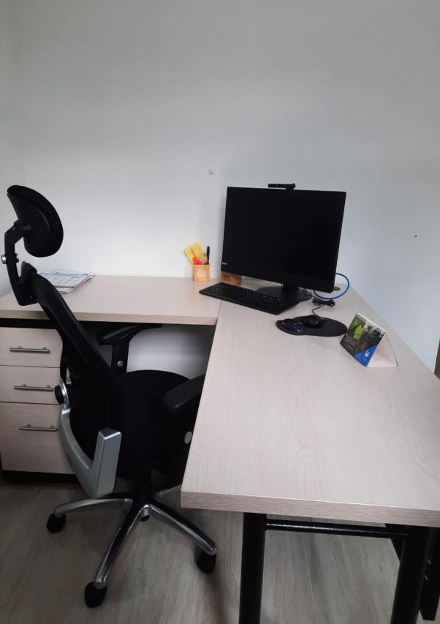
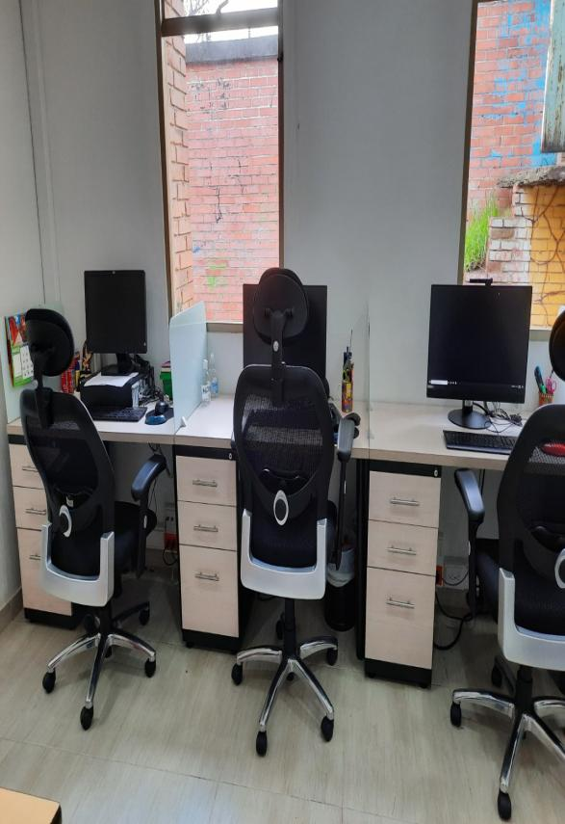
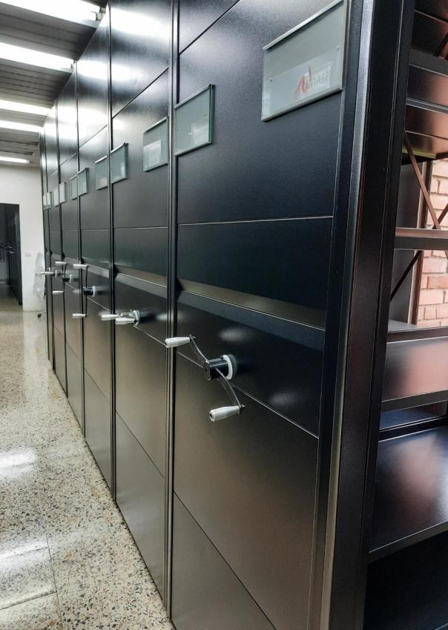
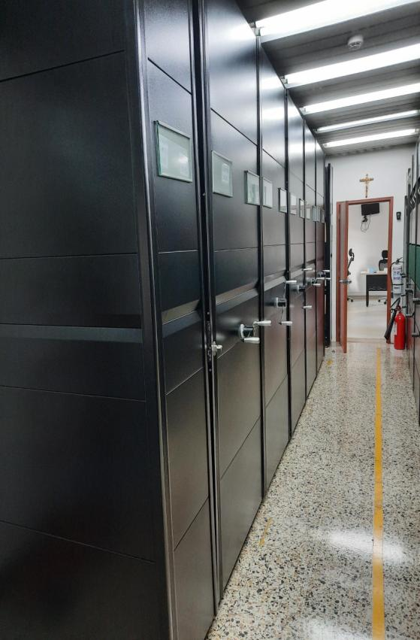
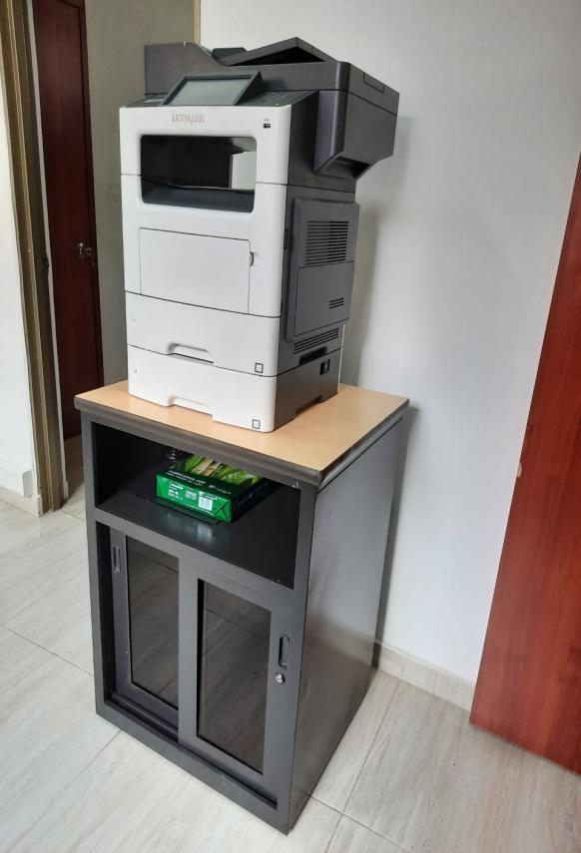

C. CARACTERÍSTICAS DE LA DOCUMENTACIÓN
IDENTIFICACIÓN DEL FONDO ACUMULDADO O DOCUMENTAL
UNIDAD POLICIAL |  |  |  |  |  |  | DIRECCIÓN DE BIENESTAR SOCIAL |  |  |  | DEPENDENCIA PRODUCTORA: |  |  |  | GESTIÓN DOCUMENTAL
ACERVO DOCUMENTAL
Fechas Extremas Acervo Documental |  |  |  |  |  | Cantidades de Unidades de Conservación Cajas |  | Cantidad Soporte Documental
...
Vigencia |  | Clase de Archivo |  |  | Datos Organización |  |  | ESTADO DEL ACERVO
2016 |  | Archivo Central |  |  | Númerica (ordinal, cronológico) |  |  | X | X |  |  |  | X |  | X |  | Resolución 02949 06/07/2015 “Por la cual se define la estructura orgánica interna, se determinan las funciones de la Dirección de Bienestar Social y se dictan unas disposiciones” Instructivo . 0003 28/07/2015 DIBIE – GUGED - 70 ADOPCIÓN Y APLICACIÓN TABLAS DE RETENCIÓN DOCUMENTAL |  |  |  | X |  | 2016
C3. ELIMINACIÓN DOCUMENTAL
Vigencia |  | Clase de Archivo |  |  | Ha realizado Eliminación documental |  |  | Cuentan con las actas de eliminación documental |  |  | Material Eliminado
 |  | Elija la opción correspondiente, de acuerdo al archivo que se encuentre administrando |  |  | SI | NO | Causa |  |  |  | Papel (carpetas) | Análogo | Digital | Planos | Libros | Videos | Fotografías |  | Cintas | Pergaminos | Microfilmes |  | Magnéticos y ópticos
 |  |  |  |  |  |  |  | SI | NO | Número y Fecha del Acta
2005-2010 |  | Archivo Central |  |  | X |  | por cumplir los tiempos de retencion y no poseer valores secundarios y apor bado mediante comité de gestion documental | x |  | Acta No.882 -07/06/2017 | X | X | NO | NO | NO | NO | NO |  | NO | NO | NO |  | NO
EVIDENCIA FOTOGRÁFICA
SE DEBERÁ ANEXAR FOTOGRAFÍAS QUE DEN CUANTA DE LA ELIMINACIÓN DOCUMENTAL REALIZADA

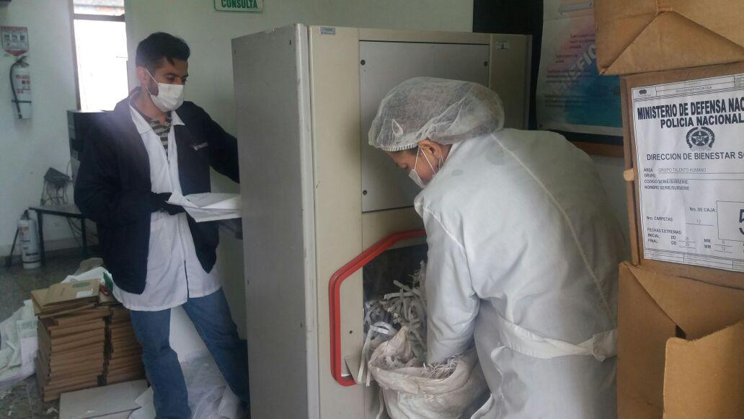
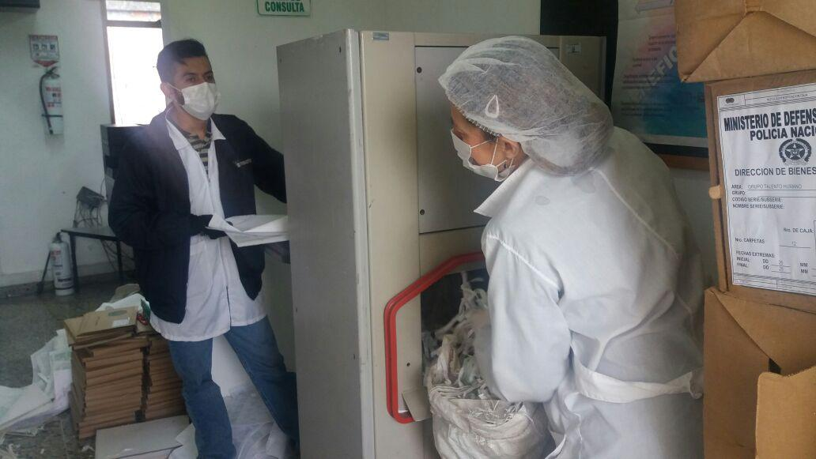

PÉRDIDA DE INFORMACIÓN
Vigencia |  | Clase de Archivo |  |  | Se ha presentado pérdida de información |  |  |  |  |  |  |  |  |  |  | Se dejo precedente de la pérdida (Informe de Novedades, inventarios, actas de comité, etc.) |  |  |  |  | Especifique la cantidad de información pérdida en la unidad, en metros lineales (correspondiente a 4 cajas por metro lineal)
 |  | Elija la opción correspondiente, de acuerdo al archivo que se encuentre administrando |  |  | SI | NO | Causa
 |  |  |  |  |  |  |  |  |  |  |  |  |  |  |  | SI | NO | Número y fecha del soporte generado
No Aplica |  | Archivo Central |  |  |  | x | NO APLICA |  |  |  |  |  |  |  |  |  | X | No aplica |  |  | No aplica
EVIDENCIA FOTOGRÁFICA
SE DEBERÁ ANEXAR FOTOGRAFÍAS QUE DEN CUANTA DE LA PÉRDIDA DE INFORMACIÓN SUFRIDA EN LA UNIDAD

 |  |  |  |  |  |  |  |  |  |  |  | NO APLICA
...
 |  |  |  |  |  |  |  |  |  | Identificar, reportar y gestionar el mantenimiento, reparación o renovación de las instalaciones o mobiliario. |  |  |  |  |  | Trimestral
 |  |  |  |  |  |  |  |  |  | Aquí se debe identificar los focos de suciedad y entradas de agentes contaminantes y realizar las medidas preventivas como, instalacion de rejillas,mallas,anjeos y fumigacion de acuerdo a la necesidad. |  |  |  |  |  | Diario /Semetral
D. Monitoreo y control de condiciones ambientales |  |  |  |  |  |  | Archivo Central |  |  | Se realiza registro de la Temperatura diaria y se toma las medidas pertinentes para nivelar la temperatura y se evidencia registro mediente Formatpo 1GD-FR-0015 |  |  |  |  |  | Diario /mensual
E. Almacenamiento y re-almacenamiento |  |  |  |  |  |  | Archivo Central |  |  | Adquirir unidades de acuerdo a la necesidad, realizar actividades correctivas; como reemplazo de las unidades de Conservacion y se evidencia mediante un Informe la actividad realizada. |  |  |  |  |  | anual
F. Prevención de emergencias y atención de desastres. |  |  |  |  |  |  | Archivo Central |  |  | Se debe elaborar un plan de Emergencia y Atencion de desastres, sensibilizar al personal de la Unidad respecto a los diferentes procedimientos a realizar referente al patrimonio Documental en el evento de una emergencia, Aplicar los procedimientos adecuados para prevenir perdida de los Acervos Documentales. |  |  |  |  |  | Semestral
PLAN DE CONSERVACIÓN PREVENTIVA
Programa |  |  |  |  |  |  | Clase de Archivo |  |  | Actividad |  |  | Evidencia |  |  | periodicidad |  |  |  |  | Observaciones
A. Preservación digitla a largo plazo |  |  |  |  |  |  | Archivo Central |  |  | Realizar procedimientos de respaldo de la información digital o electrónica, back up o migración según los parámetros indicados en el programa. |  |  | Este programa no aplica teniendo en cuenta que sólo es realizado por la Oficina de Telemática DIPON. |  |  | Semestral
EVIDENCIA FOTOGRÁFICA
SE DEBERÁ ANEXAR FOTOGRAFÍAS QUE DEN CUANTA DE LAS CONDICIONES DE ORGANIZACIÓN, ADMINISTRACIÓN, CUSTODIA Y CONSERVACIÓN DE LOS ACERVOS DOCUMENTALES
Plan de conservación de preventiva
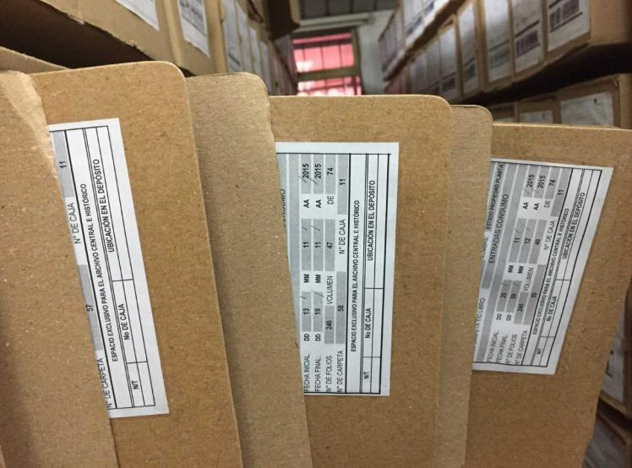
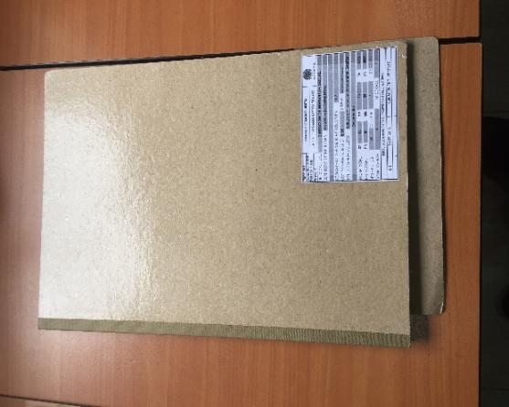
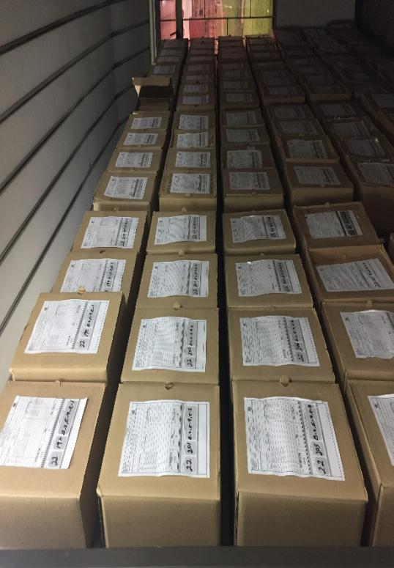
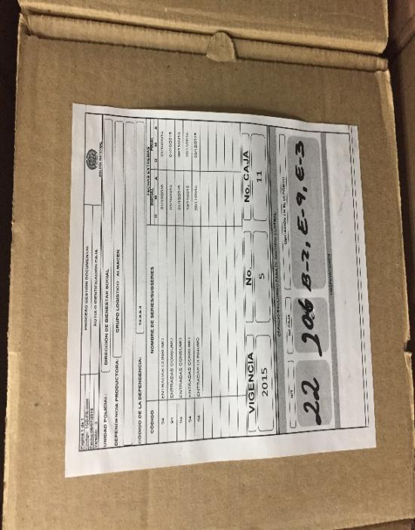
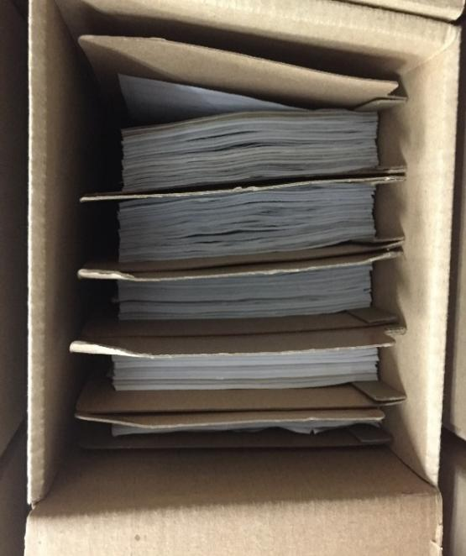

Fecha de Elaboración |  |  |  | 29 | 3 | 2021 |  | Fecha de Elaboración |  | 29 | 3 | 2021 |  |  |  | VISTO BUENO JEFE DE LA UNIDAD
Diagnostico Elaborado por: |  |  |  | TEA-21 Luz Eliyer Rincon Gracia |  |  |  | Jefe Grupo de Gestión Documental |  | SI. Liseth Yurany Rico Florez |  |  |  |  |  | Comandante de Unidad |  | Brigadier General Silverio Ernesto Suarez Hernandez
 |  |  |  | Grado Nombres y Apellidos |  |  |  |  |  | Grado Nombres y Apellidos |  |  |  |  |  |  | Grado Nombres y Apellidos

Firma |  |  |  |  |  |  |  | Firma |  |  |  |  |  |  |  |  | Firma

